상품제안서
[바쏘] 갤럭시워치전용 3IN1 무선 충전기 | 상품코드: F24836

 |  |  |  |  |  |  | 02-412-0044 | www.easy1.co.kr
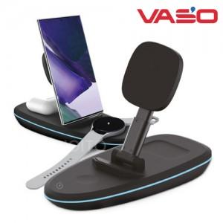

【상세/제작정보】

【인쇄/포장옵션】 | 레이저 / 포장지포장

【공급단가】 | 수량 | 20~ | 100~ | 300~ | 500~ | 1,000~
*VAT별도 | 단가 | 32,500원 | 32,000원 | 31,250원 | 30,000원 | 28,750원

【상품 URL】 | http://www.easy1.co.kr/src/goods_detail.php?gdno=24836

